PowerPart
Расчет boost конвертера на LT8490
автор: Тихонов Е.Н.
2020-02-18

GENERAL

Vin(min)= | 7.81 | V | //от солнечной панели
Vin(max)= | 24 | V | //от источника питания, nom = 12V
Iin(max)= | 8.5 | A | //ток в рабочей точке панели
Vout(min)= | 40.7 | V | //nominal voltage 3.7V*13cells
Vout(max)= | 46.2 | V | //full charge 4.2V*13cells
Iout(max)= | 2 | A | //max ток зарядки
f= | 202 | kHz
TA(MAX)= | 40 | °C | //max ambient temp

MOSFET | //BSC110N15NS5 Infenion

TJ(MAX)= | 150 | °C | //max junction temp
RthJA= | 25 | °C/W | //6 cm2 cooling area
Rds(on)= | 12.5 | mOhm | //<10A

CALCULATIONS

RT Selection:

Rt= | 215.58415842 | kOhm | //215kOhm@202kHz

RSENSE Selection:

DC(maxM3Boost)= | 83.095238095 | %

VRSENSE(MAX,BOOST,MAX)= | 80 | mV | //from the Maximum Inductor Current Sense Voltage vs Duty Cycle graph

estimate the maximum and minimum inductor current
ripple in the boost and buck regions respectively

ΔIL(MAX,BOOST)= | 5.9154929577 | A

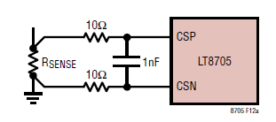
calculate the maximum RSENSE

Rense(max,boost)= | 5.4095238095 | mOhm

Adding an additional 30% margin

Rense(max,boost)= | 7.0323809524 | mOhm
 | 6 | mOhm
Пересчет Rsense (стр. 22 LT8705)

ΔIL(MAX,BOOST)= | 0.97355807009 | A

Rsense = | 6.4946847355 | mOhm
 | 6 | mOhm

Inductor Selection

L(MIN1,BOOST) ≅ | -1.3592977154 | uH

To avoid subharmonic oscillations in the inductor current, choose the minimum inductance according to:

L(MIN2,BOOST) ≅ | 2855.4212176 | uH

Берем с запасом
L(MIN1,BOOST) ≅ | 33 | uH | //input 7.8V - 15V

calculate the maximum MOSFET power dissipation

PD(MAX) = | 4.4 | W

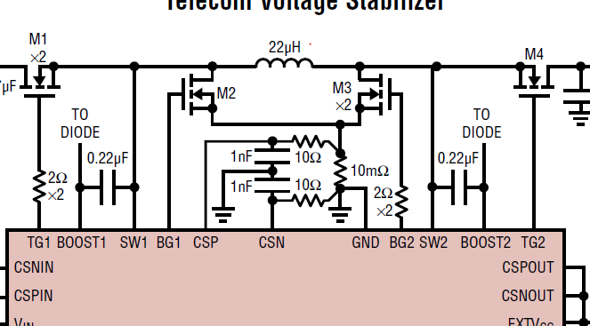
Select M1
conduction looses
PI2R ≅ | 2.62447927 | W

//ρτ is a normalization factor=1.5

Pswitching= | 0.0631048 | W

tRF1 is the average of the SW1 pin rise and fall times
Typical values are 20ns to 40ns

The maximum dissipation M1
Pm1= | 2.68758407 | W

Select M3
conduction looses
PI2R= | 2.1808172982 | W

Pswitching= | 0.00021564744718 | W

Pm3= | 2.1810329456 | W

tRF2 is the average of the SW2 pin rise and fall times and,
similar to tRF1, is typically 20ns to 40ns.

Select M4

P(M4,BOOST)= | 0.44366197183 | W

MOSFET TEMPERATURE

Tjm1= | 107.18960175 | °C | //junction temperature
Tjm3= | 94.52582364 | °C
Tjm4= | 51.091549296 | °C

Output Voltage:
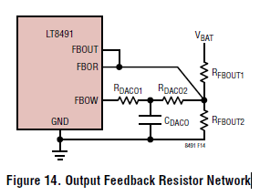
Select RFBOUT2

RFBOUT2= | 20 | k | //из таблицы

RFBOUT1= | 924.33017341 | k
RFBOUT1= | 1 | M

RDACO2= | 115 | k | //берем из таблицы
RDACO1= | 22.6 | k | //берем из таблицы
CDACO= | 100 | nF | //берем из таблицы

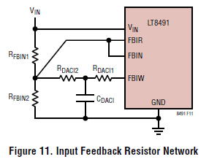
Input Feedback Resistor Network
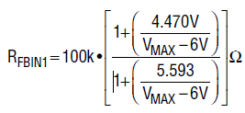

Rfbin1(R20+R17)= | 95.240113593 | k
 | 94.9 | k

Rdaci2 (R24)= | 14.498611111 | k
 | 15 | k

Rfbin2(R29)= | 7.7272727273 | k
 | 7.5

Rdaci1(R25)= | 3 | k

Cdaci= | 0.33333333333 | mkF
 | 0.47 | mkF
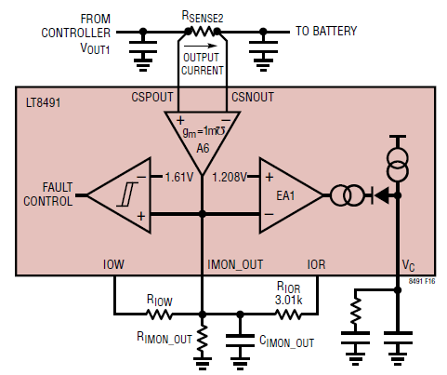
HW Config: Output Current Sense and Limit

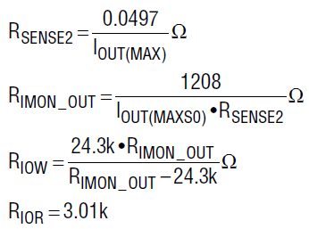
R_SENSE2= | 24.85 | mOhm
 | 25 | mOhm

R_IMON_OUT= | 24.16 | k
 | 25 | k

R_IOW= | 867.85714286 | k
 | exclude | k

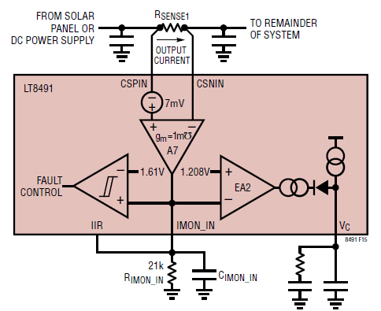
The input current limit

R_SENSE1= | 4.5701357466 | mOhm
 | 5 | mOhm

Расчет радиатора
Тепловой расчет радиатора для диода
Тихонов Е.Н. 27.02.20

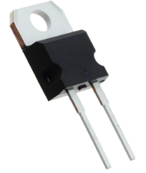
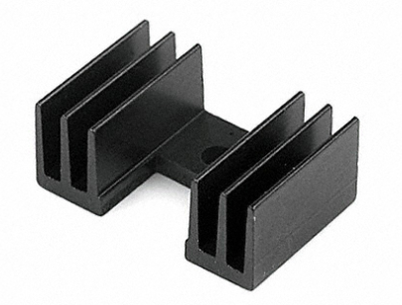
GENERAL

Iout(max)= | 5 | A
TA(MAX)= | 40 | °C | //max ambient temp

DIODE
STPS8H100, TO-220

Tjmax= | 150 | °C
Rth(j-c) = | 1.6 | °C/W | //Junction to case
Rth(c-a) = | 70 | °C/W | //case to ambient
Vf= | 0.56 | V | at 8A @Tj=125

HEATSINK | 7-340-3PP-BA "CTS"
Rth(c-r) = | 0.5 | °C/W | //case to heatsink силиконовой изолирующей прокладки
Rth(r-a) = | 1 | °C/W | //heatsink to ambient

Pdiss= | 2.8 | W

Tcase0= | 236 | °C | //темп. корпуса без радиатора
Tj0= | 240.48 | °C | //темп. кристалла без радиатора

HEATSINK CALCULATION

Rr-a(max)= | 37.185714286 | °C/W | //необходимое тепловое сопротивление радиатор-окружающая среда
 | 15 | °C/W | //наш выбор

Theatsink= | 82 | °C | //темп. Радиатора
Tcase= | 83.4 | °C | //темп. Корпуса диода
Tj= | 87.88 | °C | //темп. Кристалла

Расчет диода
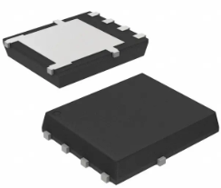
Тепловой расчет радиатора для диода
Тихонов Е.Н. 27.02.20

GENERAL

Iout(max)= | 3 | A
TA(MAX)= | 40 | °C | //max ambient temp

DIODE
NTS10100MFST3G |  | 8-PowerTDFN, 5 Leads

Tjmax= | 150 | °C

RthJA= | 50 | °C/W | //6 cm2 cooling area
Vf= | 0.45 | V | at 5A @Tj=125

Pdiss= | 1.35 | W

Tj0= | 107.5 | °C | //темп. Кристалла

